상품제안서
베온 네모 PD 20W PPS 초고속 가정용 충전기 (C포트 1구) (케이블미포함) | 상품코드: F24446

 |  |  |  |  |  |  | 02-412-0044 | www.easy1.co.kr
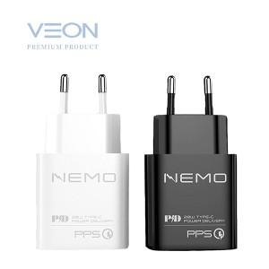

【상세/제작정보】 | 색상 : 블랙,화이트 구성 : 가정용충전기,종이케이스 인쇄사이즈 : 25*30mm 케이블미포함

【인쇄/포장옵션】 | 레이저 / 포장지포장

【공급단가】 | 수량 | 100~ | 300~ | 500~ | 1,000~ | 3,000~
*VAT별도 | 단가 | 4,180원 | 4,030원 | 3,870원 | 3,720원 | 3,620원

【상품 URL】 | https://easy1.co.kr:443/src/goods_detail.php?gdno=24446

